b. TRÁMITES
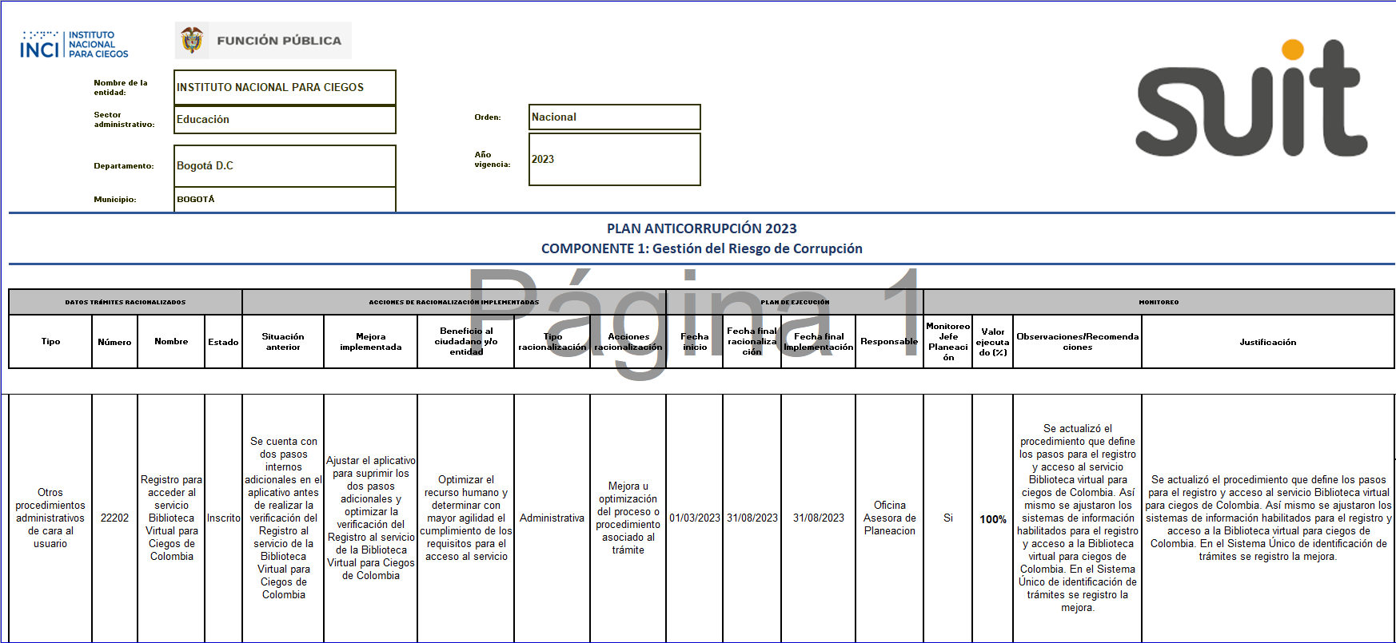
 |  |  |  |  | PLAN ANTICORRUPCIÓN 2023 COMPONENTE 2: Estrategia de Racionalización de trámites

Nombre de la entidad: |  | INSTITUTO NACIONAL PARA CIEGOS
 |  |  |  |  |  |  |  |  | Orden: |  | Nacional
Sector administrativo: |  | Educación
 |  |  |  |  |  |  |  |  | Año vigencia: |  | 2023

DATOS TRÁMITES A RACIONALIZAR |  |  |  |  | ACCIONES DE RACIONALIZACIÓN A DESARROLLAR |  |  |  |  |  |  | PLAN DE EJECUCIÓN
Tipo | Número |  | Nombre | Estado | Situación actual | Mejora por implementar | Beneficio al ciudadano o entidad | Tipo racionalización |  | Acciones racionalización |  | Fecha | Fecha final racionalización | Responsable | Seguimiento primer cuatrimestre | Seguimiento segundo cuatrimestre | Tercer cuatrimestre seguimiento
Otros procedimientos administrativos de cara al usuario | 22202 |  | Registro para acceder al servicio Biblioteca Virtual para Ciegos de Colombia | Inscrito | Se cuenta con dos pasos internos adicionales en el aplicativo antes de realizar la verificación del Registro al servicio de la Biblioteca Virtual para Ciegos de Colombia | Ajustar el aplicativo para suprimir los dos pasos adicionales y optimizar la verificación del Registro al servicio de la Biblioteca Virtual para Ciegos de Colombia | Optimizar el recurso humano y determinar con mayor agilidad el cumplimiento de los requisitos para el acceso al servicio | Administrativa |  | Mejora u optimización del proceso o procedimiento asociado al trámite |  | 2023-03-01 | 2023-08-31 | Oficina Asesora de Planeacion | Se elaboró cronograma de trabajo para la ejecución de la acción de racionalización 2023 y la cual sera actualizada en la página del Sistema Unico de Identificación de Trámites - SUIT. | Se adjuntan evidencias del avance de la ejecución de la acción de racionalización 2023: 1) Registro de la acción de racionalización en la página del Sistema Único de Identificación de Trámites - SUIT. 2) Divulgación actualización procedimiento 3) Pieza comunicativa 4) Procedimiento Biblioteca virtual para Ciegos | Se redujeron los pasos para el acceso al trámite "Registro para acceder al servicio Biblioteca Virtual para Ciegos de Colombia" logrando la mejora u optimización del proceso o procedimiento asociado al trámite. Se dio cumplimiento al 100% de estrategia y su divulgación de cara a la ciudadanía.
 |  |  |  |  |  |  |  |  |  |  |  |  |  |  | Se adjunta Plan de trabajo.

